Sheet3
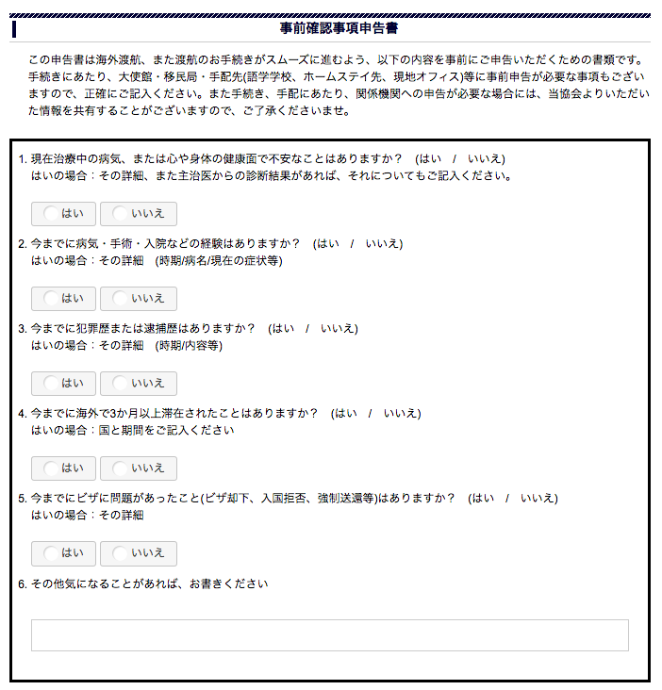

Change to YES/NO question.
=> Change Question's text
その他、気になることがありますか？ （はい / いいえ）
=> If customer will select はい(YES), Show the Text box.

その他、気になることがありますか？ （はい / いいえ）

